freier DV - WV
Freier Dienstvertrag |  | DG-Abgaben in % | Geringfügigkeitsgrenze |  |  | ab 01.01.2020 | G133 | G133 | G133 | G133 | G133 | G139 | G139 | G139 | G139
Werkvertrag |  | 25.085 | 485.85 |  |  |  | 25.085% | 22.085% | 21.985% | 21.185% | 18.085% | 22.050% | 22.050% | 18.150% | 18.150%

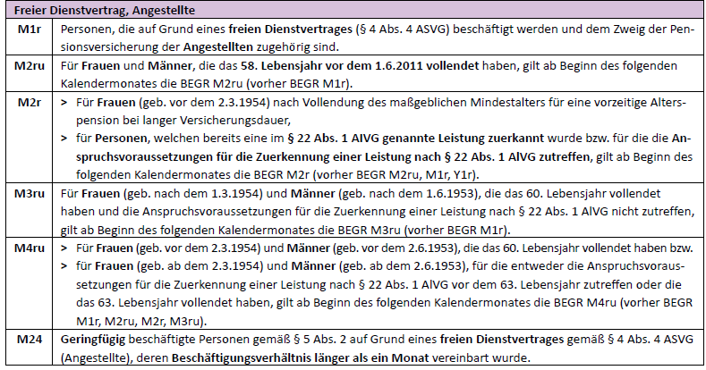
Variante: | fr. DV/WV >1 Monat

Betrag |  | inkl. DG-Abgaben
 | 0.00
Betrag | 4500.00 | excl. DG-Abgaben

Von | Bis | Tage
2022-10-06 | 2022-10-31 | 26 | 1026.32 |  | monatlicher Bruttobetrag
2022-11-01 | 2022-12-31 | 61 | 1223.68 | Betrag > Geringfügigkeitsgrenze | 1,223.68 €
2023-01-01 | 2023-01-26 | 26 | 1026.32
 |  | 113 |  | 4500.00

Variante: | fr. DV/WV <= 1 Monat

Betrag |  | inkl. DG-Abgaben
 | 0.00
Betrag | 4805.24 | excl. DG-Abgaben

Von | Bis | Tage |  |  | monatlicher Bruttobetrag
2022-03-15 | 2022-03-31 | 17 | 4805.24 | Betrag > Geringfügigkeitsgrenze | 8,762.50 €
 |  | 0 | 0.00 | Betrag ist geringfügig | #DIV/0!
 |  | 17 |  | 4805.24

Variante: | fr. DV/WV > 1 Monat nur Rumpfmonate

Betrag |  | inkl. DG-Abgaben
 | 0.00
Betrag | 1462.90 | excl. DG-Abgaben

Von | Bis | Tage |  |  | monatlicher Bruttobetrag
2022-01-11 | 2022-01-31 | 21 | 617.06 | Betrag > Geringfügigkeitsgrenze | 910.90 €
2022-02-01 | 2022-02-26 | 26 | 845.84 | Betrag > Geringfügigkeitsgrenze | 910.90 €
 |  | 47 |  | 1462.90

